工作表
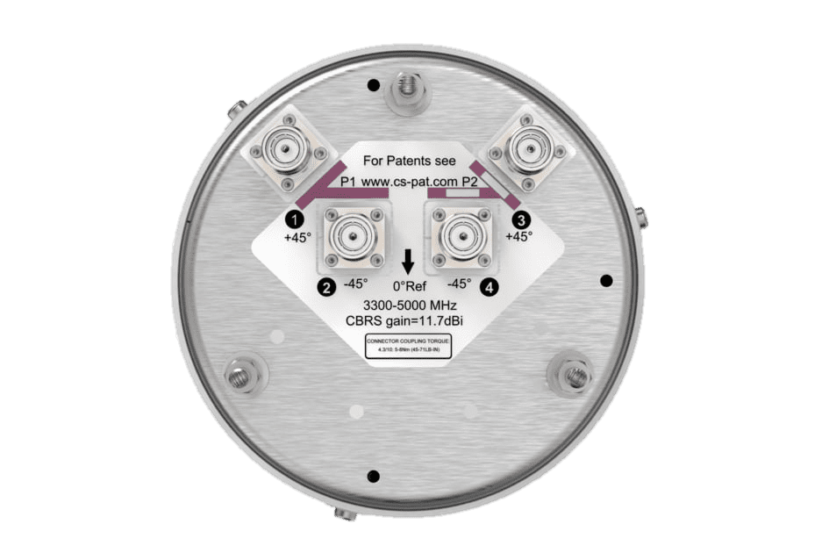
antenna port 1
antenna port 2
antenna port 3
antenna port 4
Name |  |  |  |  | 填表說明: 以右圖的天線做說明 :
Frequency (MHz)
Gain (dBi) |  |  |  |  | (1) 若您有「天線埠(antenna port) 各自的場型數據(pattern) 」 :
PlaneName | Horizontal |  | Vertical |  | ► 請複製工作表，一個工作表填入一個antenna port在特定頻率下的pattern；
 | Phi (deg) | Gain(dB) | Theta(deg) | Gain(dB) | 假設有 4 個 antenna port，分別操作在 3 個工作頻率如 4800 MHz, 4900 MHz, 5000 MHz，
 | 0 |  | 0 |  | 則請填寫 12 頁工作表
 | 1 |  | 1 |  | ► Name : 請填入 antenna port 的「名稱」 或 「編號」
 | 2 |  | 2 |  | ► Frequency : 請填入 antenna port 的 「操作頻率」
 | 3 |  | 3 |  | ► Gain : 請填入主波瓣 (main lobe) 的 「增益」，若增益的單位是 dBd, 請加上 2.15dB 換算成 dBi
 | 4 |  | 4 |  | ► Horizontal : 請填入水平面的pattern
 | 5 |  | 5 |  | ► Vertical : 請填入垂直面的pattern
 | 6 |  | 6
 | 7 |  | 7 |  | (2) 若您有「天線埠(antenna port) 一起輻射後的場型數據(Pattern)」
 | 8 |  | 8 |  | ► 請填寫 1頁工作表即可
 | 9 |  | 9 |  | ► Name : 請填入 antenna 的「名稱」 或 「編號」
 | 10 |  | 10 |  | ► Frequency : 請填入 antenna 的 「操作頻率」
 | 11 |  | 11 |  | ► Gain : 請填入一起輻射後的主波瓣 (main lobe) 的 「增益」，若增益的單位是 dBd, 請加上 2.15dB 換算成 dBi
 | 12 |  | 12 |  | ► Horizontal : 請填入水平面的pattern
 | 13 |  | 13 |  | ► Vertical : 請填入垂直面的pattern
 | 14 |  | 14
 | 15 |  | 15
 | 16 |  | 16
 | 17 |  | 17
 | 18 |  | 18
 | 19 |  | 19
 | 20 |  | 20
 | 21 |  | 21
 | 22 |  | 22
 | 23 |  | 23
 | 24 |  | 24
 | 25 |  | 25
 | 26 |  | 26
 | 27 |  | 27
 | 28 |  | 28
 | 29 |  | 29
 | 30 |  | 30
 | 31 |  | 31
 | 32 |  | 32
 | 33 |  | 33
 | 34 |  | 34
 | 35 |  | 35
 | 36 |  | 36
 | 37 |  | 37
 | 38 |  | 38
 | 39 |  | 39
 | 40 |  | 40
 | 41 |  | 41
 | 42 |  | 42
 | 43 |  | 43
 | 44 |  | 44
 | 45 |  | 45
 | 46 |  | 46
 | 47 |  | 47
 | 48 |  | 48
 | 49 |  | 49
 | 50 |  | 50
 | 51 |  | 51
 | 52 |  | 52
 | 53 |  | 53
 | 54 |  | 54
 | 55 |  | 55
 | 56 |  | 56
 | 57 |  | 57
 | 58 |  | 58
 | 59 |  | 59
 | 60 |  | 60
 | 61 |  | 61
 | 62 |  | 62
 | 63 |  | 63
 | 64 |  | 64
 | 65 |  | 65
 | 66 |  | 66
 | 67 |  | 67
 | 68 |  | 68
 | 69 |  | 69
 | 70 |  | 70
 | 71 |  | 71
 | 72 |  | 72
 | 73 |  | 73
 | 74 |  | 74
 | 75 |  | 75
 | 76 |  | 76
 | 77 |  | 77
 | 78 |  | 78
 | 79 |  | 79
 | 80 |  | 80
 | 81 |  | 81
 | 82 |  | 82
 | 83 |  | 83
 | 84 |  | 84
 | 85 |  | 85
 | 86 |  | 86
 | 87 |  | 87
 | 88 |  | 88
 | 89 |  | 89
 | 90 |  | 90
 | 91 |  | 91
 | 92 |  | 92
 | 93 |  | 93
 | 94 |  | 94
 | 95 |  | 95
 | 96 |  | 96
 | 97 |  | 97
 | 98 |  | 98
 | 99 |  | 99
 | 100 |  | 100
 | 101 |  | 101
 | 102 |  | 102
 | 103 |  | 103
 | 104 |  | 104
 | 105 |  | 105
 | 106 |  | 106
 | 107 |  | 107
 | 108 |  | 108
 | 109 |  | 109
 | 110 |  | 110
 | 111 |  | 111
 | 112 |  | 112
 | 113 |  | 113
 | 114 |  | 114
 | 115 |  | 115
 | 116 |  | 116
 | 117 |  | 117
 | 118 |  | 118
 | 119 |  | 119
 | 120 |  | 120
 | 121 |  | 121
 | 122 |  | 122
 | 123 |  | 123
 | 124 |  | 124
 | 125 |  | 125
 | 126 |  | 126
 | 127 |  | 127
 | 128 |  | 128
 | 129 |  | 129
 | 130 |  | 130
 | 131 |  | 131
 | 132 |  | 132
 | 133 |  | 133
 | 134 |  | 134
 | 135 |  | 135
 | 136 |  | 136
 | 137 |  | 137
 | 138 |  | 138
 | 139 |  | 139
 | 140 |  | 140
 | 141 |  | 141
 | 142 |  | 142
 | 143 |  | 143
 | 144 |  | 144
 | 145 |  | 145
 | 146 |  | 146
 | 147 |  | 147
 | 148 |  | 148
 | 149 |  | 149
 | 150 |  | 150
 | 151 |  | 151
 | 152 |  | 152
 | 153 |  | 153
 | 154 |  | 154
 | 155 |  | 155
 | 156 |  | 156
 | 157 |  | 157
 | 158 |  | 158
 | 159 |  | 159
 | 160 |  | 160
 | 161 |  | 161
 | 162 |  | 162
 | 163 |  | 163
 | 164 |  | 164
 | 165 |  | 165
 | 166 |  | 166
 | 167 |  | 167
 | 168 |  | 168
 | 169 |  | 169
 | 170 |  | 170
 | 171 |  | 171
 | 172 |  | 172
 | 173 |  | 173
 | 174 |  | 174
 | 175 |  | 175
 | 176 |  | 176
 | 177 |  | 177
 | 178 |  | 178
 | 179 |  | 179
 | 180 |  | 180
 | 181 |  | 181
 | 182 |  | 182
 | 183 |  | 183
 | 184 |  | 184
 | 185 |  | 185
 | 186 |  | 186
 | 187 |  | 187
 | 188 |  | 188
 | 189 |  | 189
 | 190 |  | 190
 | 191 |  | 191
 | 192 |  | 192
 | 193 |  | 193
 | 194 |  | 194
 | 195 |  | 195
 | 196 |  | 196
 | 197 |  | 197
 | 198 |  | 198
 | 199 |  | 199
 | 200 |  | 200
 | 201 |  | 201
 | 202 |  | 202
 | 203 |  | 203
 | 204 |  | 204
 | 205 |  | 205
 | 206 |  | 206
 | 207 |  | 207
 | 208 |  | 208
 | 209 |  | 209
 | 210 |  | 210
 | 211 |  | 211
 | 212 |  | 212
 | 213 |  | 213
 | 214 |  | 214
 | 215 |  | 215
 | 216 |  | 216
 | 217 |  | 217
 | 218 |  | 218
 | 219 |  | 219
 | 220 |  | 220
 | 221 |  | 221
 | 222 |  | 222
 | 223 |  | 223
 | 224 |  | 224
 | 225 |  | 225
 | 226 |  | 226
 | 227 |  | 227
 | 228 |  | 228
 | 229 |  | 229
 | 230 |  | 230
 | 231 |  | 231
 | 232 |  | 232
 | 233 |  | 233
 | 234 |  | 234
 | 235 |  | 235
 | 236 |  | 236
 | 237 |  | 237
 | 238 |  | 238
 | 239 |  | 239
 | 240 |  | 240
 | 241 |  | 241
 | 242 |  | 242
 | 243 |  | 243
 | 244 |  | 244
 | 245 |  | 245
 | 246 |  | 246
 | 247 |  | 247
 | 248 |  | 248
 | 249 |  | 249
 | 250 |  | 250
 | 251 |  | 251
 | 252 |  | 252
 | 253 |  | 253
 | 254 |  | 254
 | 255 |  | 255
 | 256 |  | 256
 | 257 |  | 257
 | 258 |  | 258
 | 259 |  | 259
 | 260 |  | 260
 | 261 |  | 261
 | 262 |  | 262
 | 263 |  | 263
 | 264 |  | 264
 | 265 |  | 265
 | 266 |  | 266
 | 267 |  | 267
 | 268 |  | 268
 | 269 |  | 269
 | 270 |  | 270
 | 271 |  | 271
 | 272 |  | 272
 | 273 |  | 273
 | 274 |  | 274
 | 275 |  | 275
 | 276 |  | 276
 | 277 |  | 277
 | 278 |  | 278
 | 279 |  | 279
 | 280 |  | 280
 | 281 |  | 281
 | 282 |  | 282
 | 283 |  | 283
 | 284 |  | 284
 | 285 |  | 285
 | 286 |  | 286
 | 287 |  | 287
 | 288 |  | 288
 | 289 |  | 289
 | 290 |  | 290
 | 291 |  | 291
 | 292 |  | 292
 | 293 |  | 293
 | 294 |  | 294
 | 295 |  | 295
 | 296 |  | 296
 | 297 |  | 297
 | 298 |  | 298
 | 299 |  | 299
 | 300 |  | 300
 | 301 |  | 301
 | 302 |  | 302
 | 303 |  | 303
 | 304 |  | 304
 | 305 |  | 305
 | 306 |  | 306
 | 307 |  | 307
 | 308 |  | 308
 | 309 |  | 309
 | 310 |  | 310
 | 311 |  | 311
 | 312 |  | 312
 | 313 |  | 313
 | 314 |  | 314
 | 315 |  | 315
 | 316 |  | 316
 | 317 |  | 317
 | 318 |  | 318
 | 319 |  | 319
 | 320 |  | 320
 | 321 |  | 321
 | 322 |  | 322
 | 323 |  | 323
 | 324 |  | 324
 | 325 |  | 325
 | 326 |  | 326
 | 327 |  | 327
 | 328 |  | 328
 | 329 |  | 329
 | 330 |  | 330
 | 331 |  | 331
 | 332 |  | 332
 | 333 |  | 333
 | 334 |  | 334
 | 335 |  | 335
 | 336 |  | 336
 | 337 |  | 337
 | 338 |  | 338
 | 339 |  | 339
 | 340 |  | 340
 | 341 |  | 341
 | 342 |  | 342
 | 343 |  | 343
 | 344 |  | 344
 | 345 |  | 345
 | 346 |  | 346
 | 347 |  | 347
 | 348 |  | 348
 | 349 |  | 349
 | 350 |  | 350
 | 351 |  | 351
 | 352 |  | 352
 | 353 |  | 353
 | 354 |  | 354
 | 355 |  | 355
 | 356 |  | 356
 | 357 |  | 357
 | 358 |  | 358
 | 359 |  | 359

